AM und Bildung
Arbeitmarkt und Bildung in Wien
 | Jan-24

Arbeitsmarktdaten im Kontext von Bildungsabschlüssen:
Das mit Abstand höchste Arbeitslosigkeitsrisiko haben Personen, die keinen über die Pflichtschule hinausgehenden Bildungsabschluss vorweisen können.

Wichtige Arbeitsmarktdaten auf einen Blick

 |  |  | Veränd. zum Vorjahr
 | Bestand/Quote |  | absolut | in%

Arbeitslose Personen | 124,623 |  | 9,792 | 8.5%
Frauen | 48,637 |  | 2,979 | 6.5%
Männer *) | 75,986 |  | 6,813 | 9.8%
Unselbständig Beschäftigte | 906,319 |  | 7,436 | 0.8%
Frauen | 442,092 |  | 3,838 | 0.9%
Männer *) | 464,227 |  | 3,598 | 0.8%
Arbeitslosenquote - nationale Berechnung | 12.1% |  | 0.8% | -Punkte
Frauen | 9.9% |  | 0.5% | -Punkte
Männer *) | 14.1% |  | 1.0% | -Punkte

 | arbeitslose Personen |  | offene Stellen

 | Bestand | Anteil | Bestand | Anteil

Gesamt | 124,623 | 100% | 14,962 | 100%
maximal Pflichtschule | 60,874 | 48.8% | 5,885 | 39.3%
Lehre | 24,591 | 19.7% | 4,228 | 28.3%
Mittlere technisch-gewerbliche Schule | 852 | 0.7% | 38 | 0.3%
Mittlere kaufmännische Schule | 1,997 | 1.6% | 45 | 0.3%
sonstige mittlere Schule | 2,722 | 2.2% | 617 | 4.1%
Allgemeinbildende höhere Schule | 10,969 | 8.8% | 128 | 0.9%
Höhere technisch-gewerbliche Schule | 2,254 | 1.8% | 735 | 4.9%
Höhere kaufmännische Schule | 1,899 | 1.5% | 349 | 2.3%
sonstige höhere Schule | 3,257 | 2.6% | 1,575 | 10.5%
Akademie | 361 | 0.3% | 73 | 0.5%
Fachhochschule | 1,415 | 1.1% | 595 | 4.0%
Universität, Hochschule, Pädagogische Hochschule | 13,173 | 10.6% | 664 | 4.4%

48,8% der arbeitslosen Personen hat lediglich Pflichtschulausbildung, 19,7% verfügen über einen Lehrabschluss; in Summe weisen 68,6% aller arbeitslosen Personen maximal Lehrausbildung auf. Personen mit Lehrabschluss sind allerdings im Vorteil: 28,3% der (sofort verfügbaren) offenen Stellen verlangt diese Qualifikation.

Bestand arbeitsloser Personen nach Ausbildung und Geschlecht

 | Frauen N = 48.637 | Männer *) N = 75.986
Pflichtschule | 45.7% | 50.9%
Lehre | 15.7% | 22.3%
BMS | 5.3% | 4.0%
AHS | 9.9% | 8.1%
BHS | 6.7% | 5.4%
Uni, FH, Akademie | 16.5% | 9.1%

Bei der differenzierten Betrachtung arbeitsloser Personen nach Geschlecht zeigt sich ein Unterschied beim Anteil von Personen mit Pflichtschulausbildung (Männer: 50,9%, Frauen: 45,7%), noch deutlicher ist der Unterschied beim Anteil von Personen mit Lehrabschluss: 15,7% der arbeitslosen Frauen, aber 22,3% der arbeitslosen Männer haben eine Lehrausbildung absolviert.

Arbeitslosenquote1 nach Ausbildung

 | Jan 24 | Jan 23 | ALQ-Gesamt | ALQ-Gesamt
Pflichtschulausbildung | 34.2% | 31.3% | 12.1% | 11.3%
Lehrausbildung | 11.9% | 11.2% | 12.1% | 11.3%
BMS | 6.9% | 6.8% | 12.1% | 11.3%
AHS | 9.9% | 9.2% | 12.1% | 11.3%
BHS | 6.6% | 6.7% | 12.1% | 11.3%
Akadem. Ausbildung, FH | 4.4% | 3.7% | 12.1% | 11.3%

Arbeitslosenquote1 nach Ausbildung im Zeitverlauf

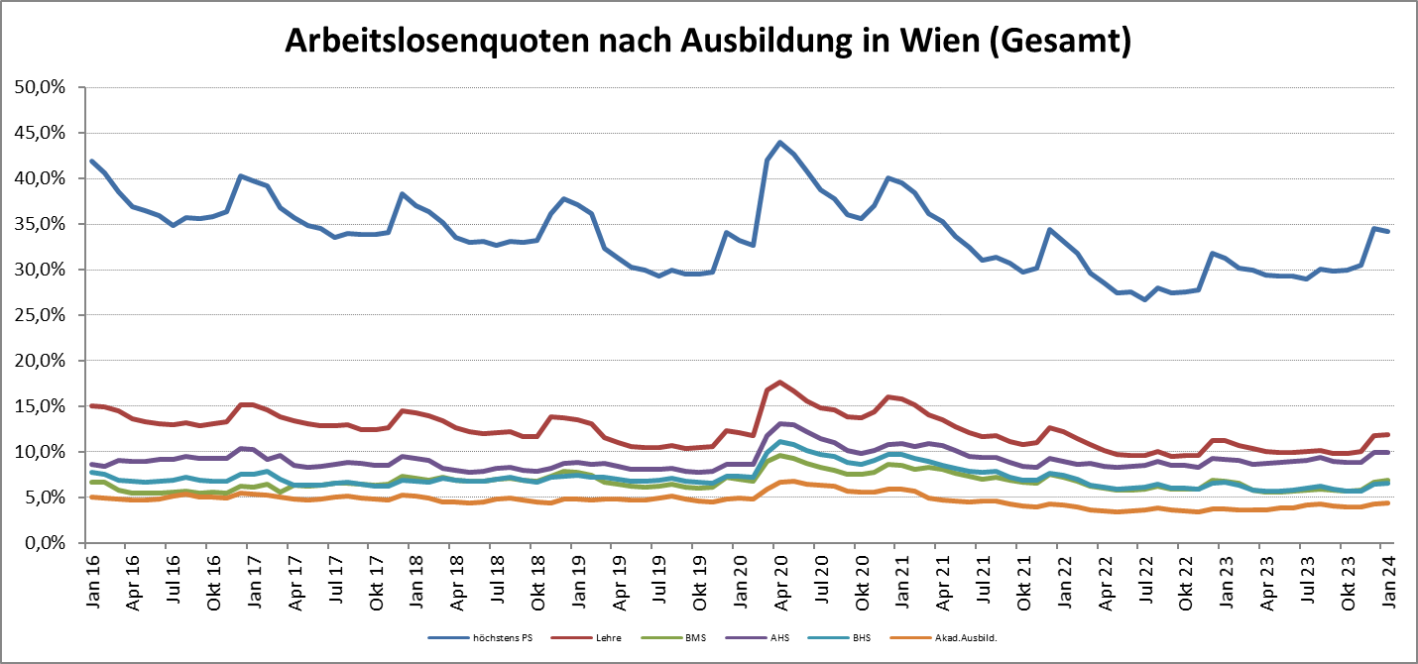

1 Vorgemerkte Arbeitslose einer Bildungsebene bezogen auf das Arbeitskräftepotential (Arbeitslose + unselbstständig Beschäftigte des Jahres) derselben Bildungsebene; die Gliederung der Beschäftigtenbasis nach Bildungsabschluss wurde nach Ergebnissen der Arbeitskräfteerhebung (unselbeständig Erwerbstätige nach LFK) errechnet

verwendete Abkürzungen:
AHS: Allgemeinbildende höhere Schule
BHS: Berufsbildende höhere Schule (Höhere technisch-gewerbliche Schule, Höhere kaufmännische Schule, Sonstige höhere Schule)
BMS: Berufsbildende mittlere Schule (Mittlere technisch-gewerbliche Schule, Mittlere kaufmännische Schule, Sonstige mittlere Schule)

*) Männer und Personen mit alternativem Geschlechtseintrag

